Voorblad
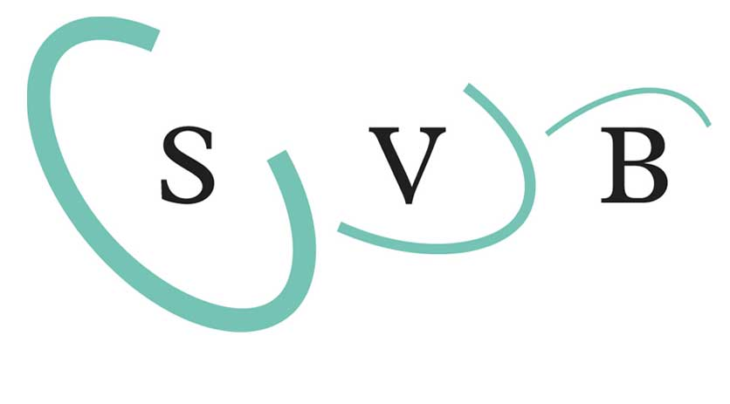
 | Prijsafspraken Uitzenden 2024

0.00

Versie: | 24.demo
Datum: | 2024-03-01 14:07:48

 |  | is een merk van

Invulinstructie en disclaimer
Prijsafspraken Uitzenden 2024
Invulinstructie
Opdrachtgever maakt gebruik van de TarievenTool ten behoeve van de vaststelling van de componenten om te komen tot een transparant tarief.

Het volgende tabblad is het invulblad.
U dient alleen de lichtblauwe velden in te vullen. Dit kan door middel van een vrij invulveld of een keuze door middel van een dropdown menu.
Inschrijver dient buiten genoemde lichtblauwe invulvelden niets te wijzigen aan de TarievenTool. Doet Inschrijver dit wel dan volgt uitsluiting.
Na Inschrijving kunnen er geen correcties meer plaatsvinden op de TarievenTool. Fouten kunnen niet hersteld worden.

Toelichting Invulblad

 | Belangrijk:
1 | Vul de de bedrijfsnaam in van de organisatie waarin de betreffende ter beschikking te stellen medewerkers daadwerkelijk verloond worden.
2.1 | Maak de keuze of u eigenrisicodrager bent voor de ZW-Flex en WGA. En tevens welke hoofdcontractvorm u gebruikt in fase A.

2.2 t/m 2.4 | Vul de rekenpremies in, niet de uitkomsten! Hierbij worden onderbouwingen gevraagd. Toelichting:
 | Opgevraagd worden alleen de getallen die bedrijfsspecifiek zijn. Standaard getallen zoals onder andere voor ZVW, Aof en Awf, worden vanzelfsprekend meegenomen in de berekeningen.
Pensioen | Bij het pensioen worden de rekenpremies opgevraagd die gehanteerd worden in de loonadministratie om de pensioenlast te berekenen. Bij deze berekening wordt rekening gehouden met de franchise en maximaal pensioengevend salaris. Zie onderstaand voorbeeld
rekenpremies

WGA | Voor de WGA maakt Opdrachtgever standaard gebruik van het netto werknemersdeel van 50%. Indien u een afwijkend beleid hieromtrent hanteert, kan dat worden aangegeven. Alsdan wordt een bewijsstuk gevraagd in de vorm van een geanonimiseerde loonstrook ter onderbouwing.
WGA & ZW | Indien u voor de WGA en/of ZW Flex geen eigenrisicodrager bent, dient u de beschikking van de belastingdienst als bewijsstuk van de opgegeven premies mee te sturen.
Onderbouwing | Indien u voor de WGA en/of ZW Flex eigenrisicodrager bent, dient u een deugdelijke onderbouwing van de opgegeven premies mee te sturen. Dit kan door middel van de sheet "Onderbouwing ERD" of door middel van een polisblad waaruit blijkt dat u hiervoor verzekerd bent.
 | Indien de beschikking van de belastingdienst en/of overige onderbouwingen niet zijn meegezonden, worden voor de WGA en ZW Flex de minimum premies gehanteerd zoals gepubliceerd door het UWV.
AZW | De eventuele premies voor de Aanvulling ZW (bij Fase A) worden ingeschat indien deze niet zijn onderbouwd. Onderbouwing kan door middel van de verklaring ERD of een polisblad waaruit blijkt dat u hiervoor verzekerd bent.

3.1 t/m 3.3 | Vul het aantal kort verzuim -, ziekte- en leegloopdagen in die u opgenomen wilt hebben in de loonkostenfactor per contractsoort/fase. Hiervoor geldt voor ziektedagen een maximum van 10 ziektedagen.
3.4 | Vul de verhoudingsgetallen in ten behoeve van de berekening van de component Transitievergoeding die wordt opgenomen in de loonkostenfactor. Deze dienen deugdelijk te worden onderbouwd.

TarievenTool Disclaimer
Door de TarievenTool te gebruiken, verklaart Inschrijver kennis te hebben genomen van de inhoud en strekking van de TarievenTool disclaimer en stemt Inschrijver in met de onvoorwaardelijke toepasselijkheid van deze disclaimer. De TarievenTool is uitsluitend bedoeld als hulpmiddel en ter ondersteuning van de tariefbepaling in het kader van de Overeenkomst tussen Inschrijver en Opdrachtgever. Inschrijver kan geen rechten ontlenen aan enige informatie voortvloeiend uit het gebruik van de TarievenTool. De TarievenTool is zoveel als redelijkerwijs mogelijk geactualiseerd en/of aangevuld. Ondanks deze zorg en aandacht kan de TarievenTool onvolledigheden en/of onjuistheden bevatten. De TarievenTool wordt dan ook aangeboden zonder enige vorm van garantie of aanspraak op juistheid, volledigheid en/of actualiteit. De TarievenTool wordt aangeboden onder nadrukkelijk voorbehoud van mogelijke type- en programmeerfouten. Alle intellectuele eigendomsrechten betreffende de TarievenTool en de daaruit voortvloeiende informatie berusten bij de licentiegever van Opdrachtgever. Het kopiëren, verspreiden en ander gebruik buiten het toepassingsbereik van de Overeenkomst is niet toegestaan. Opdrachtgever accepteert geen aansprakelijkheid voor enige schade en/of kosten verband houdend met en/of voortvloeiend uit het gebruik van de TarievenTool. Inschrijver vrijwaart Opdrachtgever voor alle aanspraken van derden, verband houdend met en voortvloeiend uit het gebruik door Inschrijver van de TarievenTool.

